Sheet1
 |  | 功能名称 |  |  | 操作方式 | Abaqus | Hypermesh | 通用
通用操作 | 视角操作 | 缩放（分类型） | 鼠标滚轮缩放 | 鼠标拖动放大 | 鼠标滚轮/ 鼠标拖动 | Ctrl+Alt+RightButton拖动 | Ctrl+MiddleButton拖动 | MiddleButton滚轮缩放
 |  | 旋转（分类型） | 绕自定义旋转中心旋转/ 绕视角中心旋转/ 绕模型中心旋转 | 旋转/ Z轴旋转 | 鼠标拖动 | Ctrl+Alt+LeftButton拖动 | Ctrl+LeftButton拖动
 |  | 设置自定义旋转中心 |  |  | 鼠标点击 |  |  | LeftButton点击
 |  | 平移 | 是否能在XY平面上平移 |  | 鼠标拖动 | Ctrl+Alt+MiddleButton拖动 | Ctrl+RightButton拖动
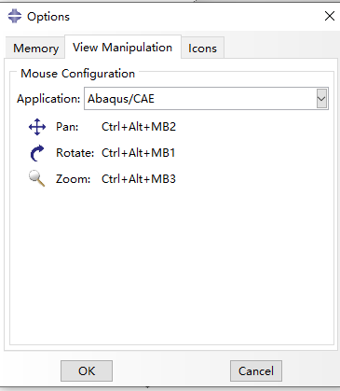
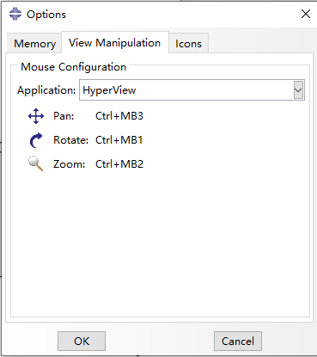
 | 拾取操作 | 单选 | 和拾取过滤器、左加右减配合使用 组成复杂的拾取模式 |  | 鼠标点击 |  |  | LeftButton/RightButton点击
 |  | 矩形框选 |  |  | 鼠标拖动 |  |  | Shift+LeftButton/RightButton拖动
 |  | 圆形框选 |  |  | 鼠标拖动
 |  | 多边形框选 |  |  | 鼠标拖动
 |  | 拖拽 | 无 |  | 鼠标拖动 |  |  | LeftButton拖动

前处理专用操作 | 拾取操作 | 网格剖分鼠标点击时的动态调整和偏置 |  |  | 鼠标点击 |  |  | LeftButton/RightButton点击
 |  | 在几何线/面/体上点击生成点 |  |  | 鼠标点击 |  |  | LeftButton点击
 |  | 生成多边形但是不是框选 |  |  | 鼠标点击 |  |  | LeftButton点击

后处理专用操作 | 拾取操作 | 拖拽分为拖拽某些线条（最值线条）、拖拽积分球 |  |  | 鼠标拖动 |  |  | LeftButton拖动
 |  | 在屏幕上点击获取值 |  |  | 鼠标点击 |  |  | LeftButton点击
 |  | 后续流线的生成需要视图实时交互 |  |  | 鼠标拖动 |  |  | LeftButton拖动
 |  | 后续拖拽切面实时切平面 |  |  | 鼠标拖动 |  |  | LeftButton拖动

